상품제안서
스카이 비트 USB4 240W 40Gbps 썬더볼트 케이블 | 상품코드: F28436

 |  |  |  |  |  |  | 02-412-0044 | www.easy1.co.kr
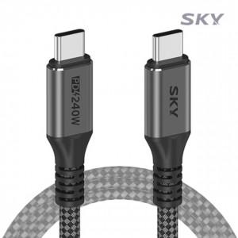

【상세/제작정보】 | <p>&nbsp;</p><p>&nbsp;</p>

【인쇄/포장옵션】 | 레이저 / 포장지포장

【공급단가】 | 수량 | 50~ | 100~ | 500~ | 1,000~ | 2,000~
*VAT별도 | 단가 | 12,540원 | 12,330원 | 12,020원 | 11,810원 | 11,500원

【상품 URL】 | https://easy1.co.kr:443/src/goods_detail.php?gdno=28436

